view
1206. [S/W 문제해결 기본] 1일차 - View

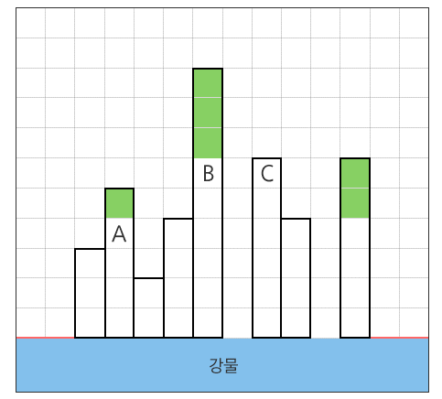

1
 | 0 | 0 | 3 | 5 | 2 | 4 | 9 | 0 | 6 | 4 | 0 | 6 | 0 | 0

 | Building에 입력받기
 | 0 | 1 | 2 | 3 | 4 | 5 | 6 | 7 | 8 | 9 | 10 | 11 | 12 | 13 | 14
 | 0 | 0 | 3 | 5 | 2 | 4 | 9 | 0 | 6 | 4 | 0 | 6 | 0 | 0 | howmany
2

max(OnAir)
 | OnAir에 작접옮기기
 | 0 | 1 | 2 | 3 | 4
 | 0 | 0 | 3 | 5 | 2
3
OnAir.pop(2)

가운데 있는 건물 크기와 가장 큰 건물의 차이 구하기

 |  | 3 | - | 5 | = | -2
3

음수일 경우 전망은 없으므로 0으로 대체
4

어디까지?

 | howmany |  | - | 4

2차원 리스트
2차원 리스트 출력

y
len(Data)
 | 0 | 1 | 2 | 3 | 4 | num = 0 for y in range(5): for x in range(5): num+=1 print(num, end = ' ') print()
0 | 1 | 2 | 3 | 4 | 5
1 | 6 | 7 | 8 | 9 | 10
2 | 11 | 12 | 13 | 14 | 15
3 | 16 | 17 | 18 | 19 | 20
4 | 21 | 22 | 23 | 24 | 25
x

for y in range(len(Data)):
for x in range(len(Data[y])):

Data
 | 0 | 1 | 2 | 3 | 4 | '' Created by: minseo Date: 3/20/24 Desc : 추천문제 SWEA 12712 Excute time : 0.0341670ms(time.perf_counter()) ''' import time # 측정 시작 start_time = time.perf_counter() data = [[1,2,3,4,5], [6,7,8,9], [10,11,12]] for y in range(len(data)): for x in range(len(data[y])): print(data[y][x], end = '\t') print() # 측정 종료 시간 end_time = time.perf_counter() # 실행 시간 출력 print(f"\n실행 싯간: {(end_time - start_time) * 1000:.7f} milliseconds")
0 | 1 | 2 | 3 | 4 | 5
1 | 6 | 7 | 8 | 9
2 | 10 | 11 | 12

Delta
2차원 리스트 Delta: 13의 상, 하, 좌, 우 값 출력해보기
y = 2, x = 2, dir = 0
 |  |  |  |  |  |  | 상 | 하 | 좌 | 우
 | 0 | 1 | 2 | 3 | 4 |  | dy
0 | 1 | 2 | 3 | 4 | 5 |  | 0 | 1 | 2 | 3
1 | 6 | 7 | 8 | 9 | 10 |  | -1 | 1 | 0 | 0
2 | 11 | 12 | 13 | 14 | 15 |  | dx
3 | 16 | 17 | 18 | 19 | 20 |  | 0 | 1 | 2 | 3
4 | 21 | 22 | 23 | 24 | 25 |  | 0 | 0 | -1 | 1

1
 | 2차원 Data 선언
 | # 상하좌우 이동을 정의 |  |  |  |  |  |  |  |  |  | '' Created by: minseo Date: 3/20/24 Desc : Excute time : ms(time.perf_counter()) ''' import time # 측정 시작 start_time = time.perf_counter() data = [ [1, 2, 3, 4, 5], [6, 7, 8, 9, 10], [11, 12, 13, 14, 15], [16, 17, 18, 19, 20], [21, 22, 23, 24, 25] ] dy = [-1, 1, 0, 0] dx = [0, 0, -1, 1] #이게 예의 whereY = -1 whereX = -1 for y in range(len(data)): for x in range(len(data[y])): if data[y][x] == 13: whereY = y whereX = x # 여기서 굳이 break를 써도 하나 루트만 나올 수 있고, 빠져 나와 봤자 같은 n^2 # 굳이 한번에 빠져나오고 싶으면 함수화 해서 return으로 한번에 나올 수 있을 듯 하다 print(whereY, whereX) for (x_bias, y_bias) in zip(dx, dy): print(data[whereY+y_bias][whereX+x_bias]) # 측정 종료 시간 end_time = time.perf_counter() # 실행 시간 출력 print(f"실행 싯간: {(end_time - start_time) * 1000:.7f} milliseconds")
 | dy = [-1, 1, 0, 0]
 | dx = [0, 0, -1, 1]
2
 | 13의 위치 찾기
 | whereY | = | 2
 | whereX | = | 2
3
 | 상 | newY | = | whereY | + | dy[0] | = | 1
 | 0 | newX | = | whereX | + | dy[0] | = | 2

 |  | Data[newY][newX] |  |  | = | 8
4
 | 하 | newY | = | whereY | + | dy[1] | = | 3
 | 1 | newX | = | whereX | + | dy[1] | = | 2

 |  | Data[newY][newX] |  |  | = | 18
5
 | 좌 | newY | = | whereY | + | dy[2] | = | 2
 | 2 | newX | = | whereX | + | dy[2] | = | 1

 |  | Data[newY][newX] |  |  | = | 12
6
 | 우 | newY | = | whereY | + | dy[3] | = | 2
 | 3 | newX | = | whereX | + | dy[3] | = | 3

 |  | Data[newY][newX] |  |  | = | 14

SWEA 파리퇴치3
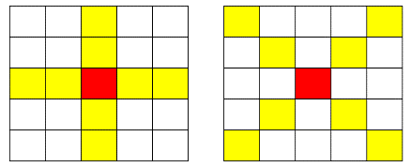
SWEA 12712. 파리퇴치3

이분검색
이진 검색(Binary Search)

자료는 정렬된 상태여야 한다.

검색 과정
①자료의 중앙에 있는 원소를 고른다.
②중앙 원소의 값과 찾고자 하는 목표 값을 비교한다.
③목표 값이 중앙 원소의 값보다 작으면 자료의 왼쪽 반에 대해서 새로 검색을 수행하고, 크다면 자료의 오른쪽 반에 대해서 새로 검색을 수행한다.
start
mid
end
start
mid
end
④찾고자 하는 값을 찾을 때까지 ①~③의 과정을 반복한다.

key > Data[mid]
 | 0 | 1 | 2 | 3 | 4 | 5 | 6 |  | 0 | 1 | 2 | 3 | 4 | 5 | 6
 | 2 | 4 | 7 | 9 | 11 | 19 | 23 |  | 2 | 4 | 7 | 9 | 11 | 19 | 23
key < Data[mid]
key > Data[mid]
start
mid
end
start
mid
end
key = 7 |  |  |  |  |  |  |  | key = 20

key == Data[mid]
 | 0 | 1 | 2 | 3 | 4 | 5 | 6 |  | 0 | 1 | 2 | 3 | 4 | 5 | 6
 | 2 | 4 | 7 | 9 | 11 | 19 | 23 |  | 2 | 4 | 7 | 9 | 11 | 19 | 23
key > Data[mid]
key > Data[mid]

start
mid
end
key < Data[mid]
start
mid
end

start
mid
end
 | 0 | 1 | 2 | 3 | 4 | 5 | 6 |  | 0 | 1 | 2 | 3 | 4 | 5 | 6
 | 2 | 4 | 7 | 9 | 11 | 19 | 23 |  | 2 | 4 | 7 | 9 | 11 | 19 | 23
key == Data[mid]
key < Data[mid]

 | 0 | 1 | 2 | 3 | 4 | 5 | 6 |  | 0 | 1 | 2 | 3 | 4 | 5 | 6
 | 2 | 4 | 7 | 9 | 11 | 19 | 23 |  | 2 | 4 | 7 | 9 | 11 | 19 | 23

이분검색 코딩
이진 검색(Binary Search) 코딩

mid = (start + end) // 2

 | Data
 | 0 | 1 | 2 | 3 | 4 | 5 | 6
 | 2 | 4 | 7 | 9 | 11 | 19 | 23

Start = 0
End = len(Data)-1

 | 9찾을 때
 | if Data[mid] == key:
return True
 | 7찾을 때
 | elif Data[mid] > key: |  |  |  |  |  |  | data = [2, 4, 7, 9, 11, 19, 23] key = 19 start = 0 end = len(data) - 1 mid = (start + end) // 2 while start <= end: if data[mid] == key: print("find") elif data[mid] > key: end = mid - 1 else: start = mid + 1
end
=
mid
-
1

 | 0 | 1 | 2 | 3 | 4 | 5 | 6
 | 2 | 4 | 7 | 9 | 11 | 19 | 23

 | 19찾을 때
 | else :
start
=
mid
+
1

 | 0 | 1 | 2 | 3 | 4 | 5 | 6
 | 2 | 4 | 7 | 9 | 11 | 19 | 23

mid
start

end

해싱
해싱(Hashing)

hash Brown
Hash potato 등을 입력하여 그림을 복사하여 붙여넣으세요



해시 함수(Hash Function) : 임의의 크기를 갖는 값에 대해 고정된 크기를 갖는 해시값을 매핑하는 것
해시함수의 시간복잡도 : O(1)

Ex 1) | h(x) = x mod 10를 사용하여 원소 1, 14, 27를 해싱을 사용한 자료구조에 저장

 | key | values | h(1) | = | 1
 | 0 |  | h(14) | = | 4
 | 1 | 1 | h(27) | = | 7
 | 2
 | 3
 | 4 | 14
 | 5
 | 6
 | 7 | 27
 | 8
 | 9

해싱 충돌
충돌(Collision)

들어오는 입력값에 따라서 중복되는 해시값을 반환할 수 있다

Ex 2) | h(x) = x mod 10를 사용하여 원소 1, 11, 21를 해싱을 사용한 자료구조에 저장

 | key | values | h(1) | = | 1
 | 0 |  | h(11) | = | 1
 | 1 | 1 | h(21) | = | 1
 | 2 | 11
 | 3 | 21
 | 4
 | 5
 | 6
 | 7
 | 8
 | 9

충돌회피 방법 1 : 선형 조사(Linear Probing) |  |  |  |  | 원소 1, 11, 21

 | key | values | h(x) = x mod 10
 | 0
 | 1 |  | h(1) | = | 1
 | 2 |  | h(11) | = | 1
 | 3 |  | h(21) | = | 1
 | 4 |  | h(22) | = | 2?
 | 5
 | 6
 | 7
 | 8
 | 9

충돌회피 방법 2 : 체이닝(Chaining) |  |  |  |  | 원소 1, 11, 21

11
21
 | key | values | h(x) = x mod 10
 | 0
 | 1
 | 2
 | 3
 | 4
 | 5
 | 6
 | 7
 | 8
 | 9

딕셔너리 예제
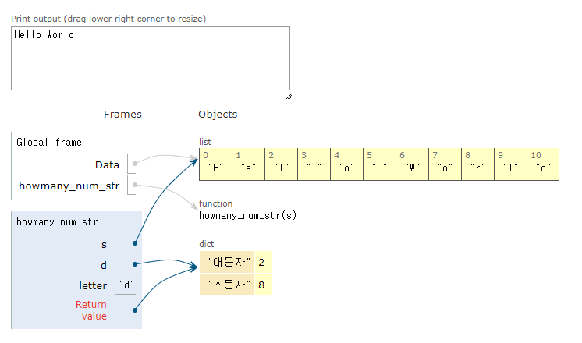
딕셔너리를 이용한 대소문자 찾기

 | 입력 예 | 출력 예
 | Hello World | 대문자 개수 2
 |  | 소문자 개수 8

